2
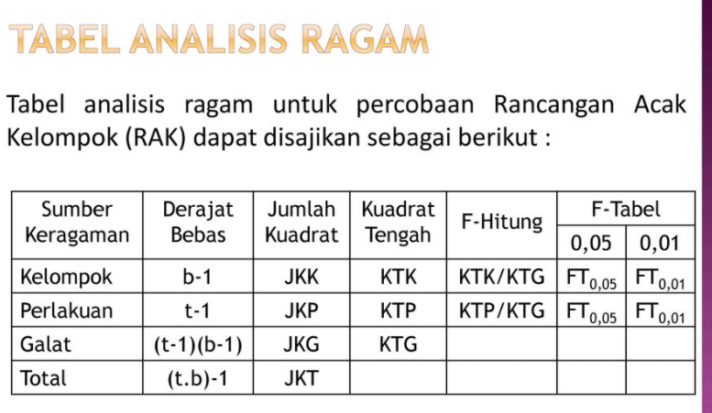
level | 2 |  |  | MANOVA
blok (b) | 2 |  |  | SK | db | JK
banyak lahan per blok | 2 |  |  | Perlakuan | 1
unit percobaan | 2x2 = 4 |  |  | Blok | 1
alpha | 0.05 |  |  | Galat | 1
 |  |  |  | Total | 3

JK Perlakuan | 12 | -67 |  | det | -4105
 | -67 | 32
JK Blok | 86 | 56 |  | det | 3314
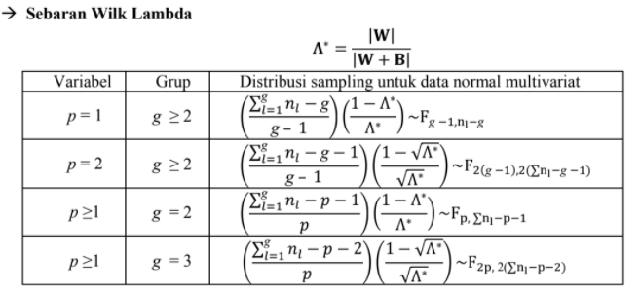
 | 56 | 75
JK Galat | 13 | 28 |  | det | 139
 | 28 | 71
JK Total | 111 | 17 |  | det | 19469
 | 17 | 178
G + P | 25 | -39 |  | det | 1054
 | -39 | 103

Statistik uji | 0.13187855787
|G| / |G + P|

Karena variabel (p) = 2 dan grup (g) = 2, maka : *lihat tabel sebaran
F p=2 g >= 2 | 1.7536764176 |  | db1 | 2 |  | Kesimpulan
 |  |  | db2 | 2 |  | Karena Fhit < Ftabel maka tak tolak H0. Hal ini berarti tidak terdapat perbedaan pengaruh pupuk terhadap bobot biji dan bobot serasak per petak pada taraf nyata 5%. Atau dengan kata lain 2 jenis pupuk memberikan pengaruh yang sama terhadap respon.
F tabel | 19 |  | alfa | 0.05

F p >= 1 g =2 | 3.2913669065 |  | db1 | 2
 |  |  | db2 | 1
F tabel | 199.5 |  | alfa | 0.05

